Обложка


Контакты
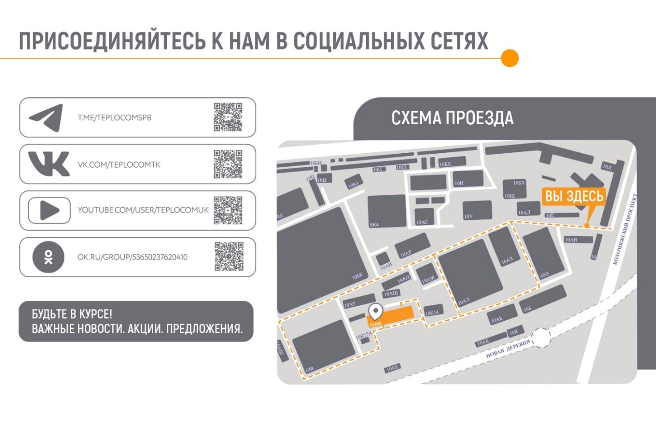
КОНТАКТЫ

Россия, 197348, Санкт-Петербург г, Коломяжский пр-кт, дом № 10, литера АФ.
Время работы с 9.00 до 17.30 (пн-пт)

тел.: 8 800 250-03-03 (бесплатное соединение по РФ с городских и моб. телефонов)
info@teplocom-sale.ru

Telegram Тех.поддержка: | https://t.me/Teplocom_support_bot
Техническая поддержка: | support@teplocom.spb.ru

Отдел сервиса
тел.: 8-800-700-46-01 (бесплатное соединение по РФ с городских и моб. телефонов)
remont@teplocom-sale.ru

